Sample sites
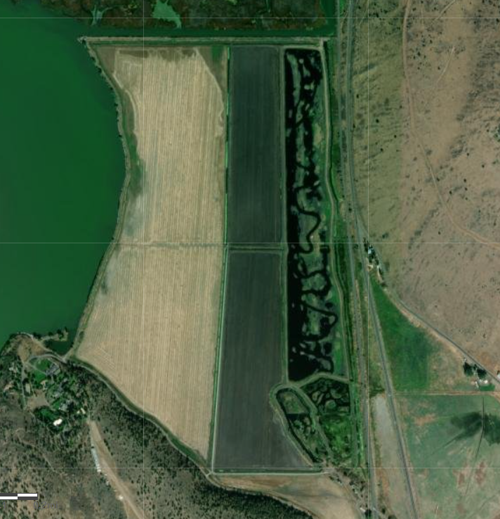
Site name | Site code | Coordinates | Site type | Reason selected
Spring pond, north | SPR-N | 42.288356,-121.820160 | Permanent- sample every time | Control site; this is a spring-fed pond.
Sucker pond, north | SUK-N | 42.288698,-121.818207 | Permanent- sample every time | There is surface water connection (headgate) between this and the wetland, and USFWS wanted to monitor nutrient dynamics in the sucker pond to support other activities.
Wetland, northeast | WET-NE | 42.300521,-121.818800 | Permanent- sample every time | Represents water being pumped from Lakeside Farms to Upper Klamath Lake.
Wetland, middle | WET-M | 42.293344, -121.820322 | Permanent- sample every time | There is a major wetland inflow at this site. Combining this site with inflow samples and WET-NE helps us understand treatment dynamics in the wetland.
East canal, northeast | ECAN-NE |  | Condition dependent- sample when pumps are on (regardless of pump direction) | Represents wetland inflow or water being pumped to Upper Klamath Lake (a combination of water from Lakeside Farms and adjacent properties), depending on pump direction; located just NE of site WET-NE.
East canal, southeast | ECAN-SE |  | Sampled once at the request of the landowner | Represents the isolated nutrient concentrations associated with water originating from neighboring properties.
North canal, northeast | NCAN-NE |  | Condition dependent- sample when pumps are on (regardless of pump direction) | Represents wetland inflow or water being pumped to Upper Klamath Lake, depending on pump direction; located just NW of site WET-NE
West canal | WCAN |  | Condition dependent- sample when there is flow to the wetland | Represents wetland inflow; located just west of site WET-M
Wetland, southeast | WET-SE |  | Sampled once at the request of the landowner | We were considering changing wetland outflow confirguration and this sample was collected to inform that decision.

Figures
